Sheet1
综采支架压力综合日报表【报表日期2016-06-05】
单位：兆帕 工作面名称：21102综采工作面 认证编号： 打印日期：2018-01-02
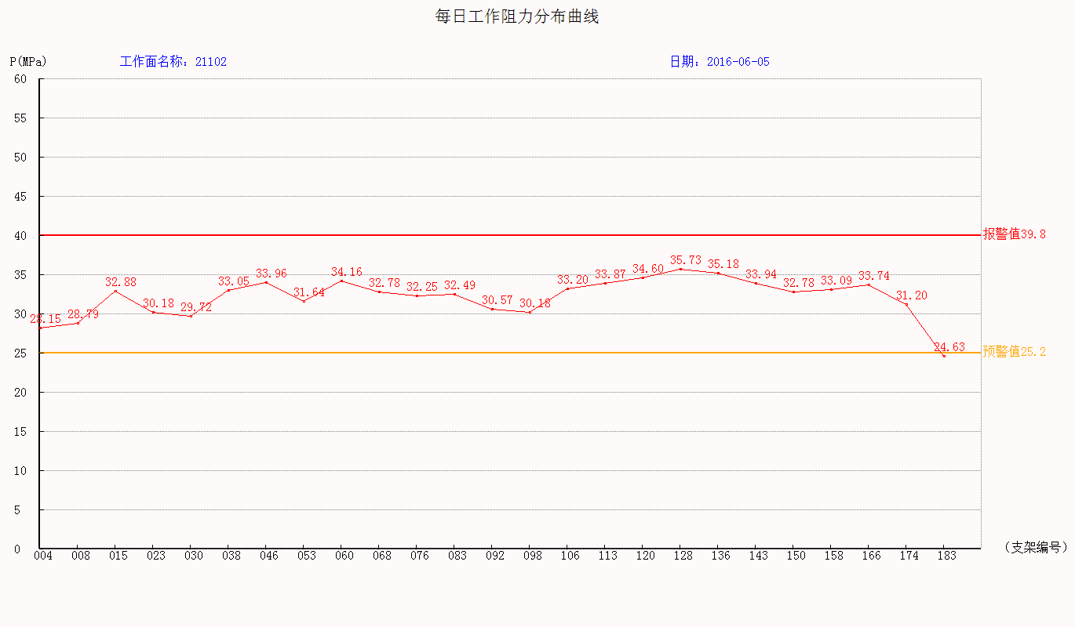
监测数据统计表：
工作面工作阻力统计： |  | 正面 |  | 上部 |  | 中部 |  | 下部
 |  | 最大 | 最小 | 最大 | 最小 | 最大 | 最小 | 最大 | 最小
 |  | 平均 |  | 平均 |  | 平均 |  | 平均
 |  | 40.99 | 121 | 39.8 | 576.42 | 40.99 | 121
 |  | 26.076 |  | 34.08 |  | 24.075
分机编号 | 支架编号 | 安装位置 |  | 工作阻力 |  | 初撑力 |  | 末阻力
 |  |  |  | 最大 | 平均 | 最大 | 平均 | 最大 | 平均
19 | 4 | 中部 |  | 40.99 | 30.94 | 260.44 | 28.94 | 247.37 | 27.49
13 | 6 | 中部 |  | 0 | 0 | 121 | 17.29 | 98.82 | 14.12
23 | 8 | 中部 |  | 38.42 | 31.11 | 222.26 | 27.78 | 244.54 | 30.57
15 | 15 | 中部 |  | 40.62 | 34.25 | 475.65 | 31.71 | 535.38 | 35.69
1 | 83 | 上部 |  | 39.8 | 34.08 | 576.42 | 30.34 | 686.18 | 36.11

监测分析结论：

区队意见：

